Sw.5A-2567
ภาพถ่ายและรูปตัดขวางลำน้ำสถานีสำรวจอุทกวิทยาน้ำปาย (Sw.5A)
บ้านท่าโป่งแดง ต.ผาบ่อง อ.เมือง จ.แม่ฮ่องสอน ปี 2567
 |  |  |  |  |  |  |  |  |  |  |  | 2566 |  |  | 2567
 |  |  |  |  |  |  |  |  |  |  |  | สำรวจเมื่อ 30 มี.ค.2566 |  |  | สำรวจเมื่อ 22 ก.พ.2567
 |  |  |  |  |  |  |  |  |  |  |  | ระยะ | ระดับ | ผิวน้ำ | ระยะ | ระดับ | ผิวน้ำ
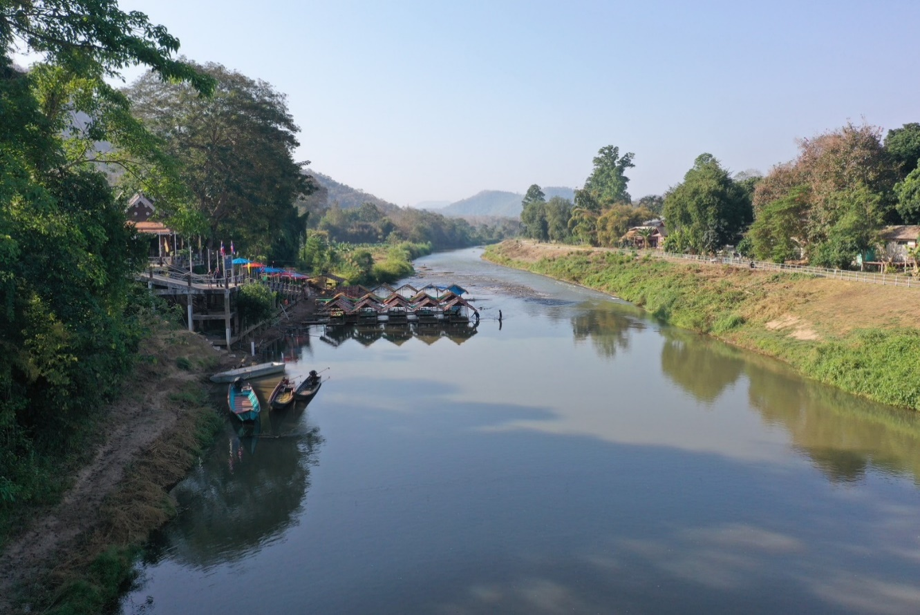
 |  |  |  |  |  |  |  |  |  |  |  | -40 | 187.271 | 175.477 | -40 | 187.041 | 175.503
 |  |  |  |  |  |  |  |  |  |  |  | -30 | 187.028 | 175.477 | -30 | 186.857 | 175.503
 |  |  |  |  |  |  |  |  |  |  |  | -20 | 186.854 | 175.477 | -20 | 186.366 | 175.503
 |  |  |  |  |  |  |  |  |  |  |  | -10 | 186.596 | 175.477 | -10 | 185.007 | 175.503
 |  |  |  |  |  |  |  |  |  |  |  | 0 | 183.875 | 175.477 | 0 | 183.872 | 175.503
 |  |  |  |  |  |  |  |  |  |  |  | 5 | 179.823 | 175.477 | 5 | 182.239 | 175.503
 |  |  |  |  |  |  |  |  |  |  |  | 10 | 176.541 | 175.477 | 7 | 181.388 | 175.503
 |  |  |  |  |  |  |  |  |  |  |  | 15 | 175.768 | 175.477 | 9 | 180.006 | 175.503
 |  |  |  |  |  |  |  |  |  |  |  | 18 | 175.477 | 175.477 | 10 | 179.520 | 175.503
 |  |  |  |  |  |  |  |  |  |  |  | 20 | 175.067 | 175.477 | 11 | 178.464 | 175.503
 |  |  |  |  |  |  |  |  |  |  |  | 25 | 175.097 | 175.477 | 12 | 178.378 | 175.503
 |  |  |  |  |  |  |  |  |  |  |  | 30 | 174.977 | 175.477 | 14 | 176.548 | 175.503
 |  |  |  |  |  |  |  |  |  |  |  | 35 | 174.897 | 175.477 | 15 | 175.680 | 175.503
 |  |  |  |  |  |  |  |  |  |  |  | 40 | 174.847 | 175.477 | 16 | 175.503 | 175.503
รูปตัดขวางลำน้ำน้ำปายที่แนวสำรวจปริมาณน้ำ
 |  |  |  |  |  |  |  |  |  |  |  | 45 | 174.837 | 175.477 | 20 | 175.073 | 175.503
 |  |  |  |  |  |  |  |  |  |  |  | 50 | 174.737 | 175.477 | 25 | 175.223 | 175.503
 |  |  |  |  |  |  |  |  |  |  |  | 55 | 174.647 | 175.477 | 30 | 175.053 | 175.503
 |  |  |  |  |  |  |  |  |  |  |  | 60 | 175.097 | 175.477 | 35 | 174.953 | 175.503
 |  |  |  |  |  |  |  |  |  |  |  | 65 | 177.320 | 175.477 | 40 | 174.873 | 175.503
 |  |  |  |  |  |  |  |  |  |  |  | 70 | 178.808 | 175.477 | 45 | 174.703 | 175.503
 |  |  |  |  |  |  |  |  |  |  |  | 75 | 180.357 | 175.477 | 50 | 174.653 | 175.503
 |  |  |  |  |  |  |  |  |  |  |  | 80 | 180.411 | 175.477 | 55 | 174.633 | 175.503
 |  |  |  |  |  |  |  |  |  |  |  | 85 | 180.287 | 175.477 | 58 | 175.508 | 175.503
 |  |  |  |  |  |  |  |  |  |  |  | 90 | 181.485 | 175.477 | 60 | 176.733 | 175.503
 |  |  |  |  |  |  |  |  |  |  |  | 100 | 181.382 | 175.477 | 65 | 178.085 | 175.503
 |  |  |  |  |  |  |  |  |  |  |  | 110 | 181.602 | 175.477 | 70 | 179.404 | 175.503
 |  |  |  |  |  |  |  |  |  |  |  | 120 | 181.702 | 175.477 | 75 | 180.337 | 175.503
 |  |  |  |  |  |  |  |  |  |  |  | 130 | 181.779 | 175.477 | 80 | 180.166 | 175.503
 |  |  |  |  |  |  |  |  |  |  |  |  |  |  | 85 | 180.894 | 175.503
 |  |  |  |  |  |  |  |  |  |  |  |  |  |  | 90 | 181.495 | 175.503
 |  |  |  |  |  |  |  |  |  |  |  |  |  |  | 100 | 181.455 | 175.503
 |  |  |  |  |  |  |  |  |  |  |  |  |  |  | 110 | 181.475 | 175.503
ระยะ | -40 | -30 | -20 | -10 | 0 | 5 | 7 | 9 | 10 | 11 | 12 |  |  |  | 120 | 181.484 | 175.503
ระดับ | 187.041 | 186.857 | 186.366 | 185.007 | 183.872 | 182.239 | 181.388 | 180.006 | 179.520 | 178.464 | 178.378 |  |  |  | 130 | 181.485 | 175.503
ระยะ | 14 | 15 | 16 | 20 | 25 | 30 | 35 | 40 | 45 | 50 | 55
ระดับ | 176.548 | 175.680 | 175.503 | 175.073 | 175.223 | 175.053 | 174.953 | 174.873 | 174.703 | 174.653 | 174.633
ระยะ | 58 | 60 | 65 | 70 | 75 | 80 | 85 | 90 | 100 | 110 | 120
ระดับ | 175.508 | 176.733 | 178.085 | 179.404 | 180.337 | 180.166 | 180.894 | 181.495 | 181.46 | 181.48 | 181.484
ระยะ | 130
ระดับ | 181.485
ระยะ
ระดับ
ระยะ
ระดับ

 | BM. | 187.423 | ม.(ร.ท.ก.) |  | ตลิ่งฝั่งซ้าย | 183.872 | ม.(ร.ท.ก.) |  | ตลิ่งฝั่งขวา | 181.495 | ม.(ร.ท.ก.)
 | ท้องน้ำ | 174.633 | ม.(ร.ท.ก.) |  | ศูนย์เสา | 175.757 | ม.(ร.ท.ก.) |  | สำรวจเมื่อ 22 ก.พ.2567

 |  |  |  |  |  |  |  |  | ผู้สำรวจ นายนเรศ วรรณก้อน

 |  |  |  | ตรวจสอบหมุดหลักฐานแล้ว

 |  |  | เปลี่ยนรูปแล้ว

